อ่างฯ ร่องสัก
 | โครงการสอบเทียบอาคารชลประทาน
 | สำนักบริหารจัดการน้ำและอุทกวิทยา กรมชลประทาน
 | (งบประมาณเงินทุนหมุนเวียนเพื่อการชลประทาน ปี 2556)

1 | ข้อมูลทางกายภาพ
 | 1.1 ข้อมูลระบบส่งน้ำที่ตั้งของอาคาร
 | - ข้อมูลทั่วไปของอาคาร |  | ท่อส่งน้ำ ( outlet ) อ่างเก็บน้ำร่องสัก |  |  | อาคาร
 | - โครงการ |  | โครงการชลประทานพะเยา
 | - ตำแหน่งที่ตั้ง กม. |  | 0+000 |  |  | คลองสายใหญ่
 | อำเภอ |  | ดอกคำใต้ |  |  | จังหวัด | พะเยา
 | - พิกัด |  | N 2099796 |  | E 609741
 | - ลักษณะคลอง |  | ÿ คลองดิน |  | ÿ คลอดดาดคอนกรีต

 | 1.2 ข้อมูลอาคาร
 | - ชื่ออาคาร
 | - ประเภทบาน ÿ ประตูระบายน้ำบานตรง (Sluice gate) |  |  |  |  | 1 | บาน
 |  |  | ขนาดบาน | เส้นผ่านศูนย์กลางท่อ |  | 0.50 | เมตร
 |  |  |  | สูง |  | - | เมตร
 | - ระดับพื้น Inlet |  |  |  |  | - | เมตร (ร.ท.ก.)
 | - ระดับพื้น Outlet |  |  |  |  | - | เมตร (ร.ท.ก.)
 | - ระดับพื้นธรณีอาคาร |  |  |  |  | 463.00 | เมตร (ร.ท.ก.)
 | - ปริมาณน้ำไหลผ่านสูงสุด |  |  |  |  | - | ลูกบาศก์เมตร/วินาที
 | - รัศมีความโค้งของบาน (สำหรับบานโค้ง) |  |  |  |  | - | เมตร

 | 1.3 รูปภาพอาคารชลประทาน
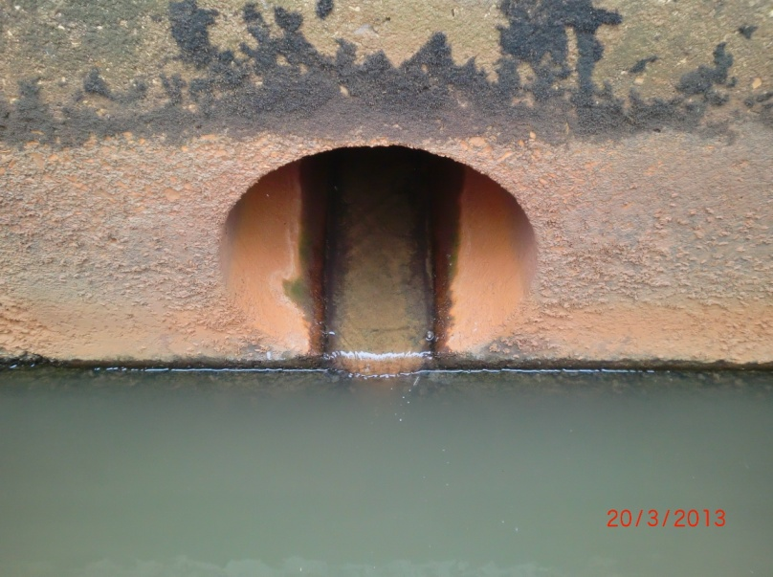

2 | ข้อมูลการสอบเทียบอาคารชลประทาน
 | ÿ ประตูระบายน้ำบานตรง (Sluice gate)
 | ÿ การไหลแบบอิสระ (Free flow)
 | สูตรการคำนวนสอบเทียบอาคาร

 | เมื่อ | Q = ปริมาณน้ำผ่านอาคาร (ลบ.ม./วินาที)
 |  | C = สัมประสิทธิ์ปริมาณน้ำเมื่อการไหลเป็นแบบอิสระ
 |  | L = ความกว้างของช่องประตูระบาย (เมตร)
 |  | Go = การเปิดบาน (เมตร)
 |  | H = ระดับน้ำด้านหน้าประตู - ระดับน้ำด้านท้ายประตู (เมตร)
 |  | g = ความเร่งเนื่องจากแรงโน้มถ่วง (เมตร/วินาที)

ที่ | ระดับน้ำ | ระดับ | H |  | ระยะเปิดบาน | Q | H/Go | Cd
 | ด้านเหนือน้ำ | ธรณี |  |  | (Go)
 | ม.(รทก./รสม.) | ม.(รทก./รสม.) |  |  | ม. | ลบ.ม./วินาที
1 | 467.41 | 463.00 | 4.41 | 9.3008 | 0.50 | 0.794 | 8.818 | 0.341
2 | 467.41 | 463.00 | 4.41 | 9.3008 | 0.40 | 0.644 | 11.022 | 0.346
3 | 467.41 | 463.00 | 4.41 | 9.3008 | 0.30 | 0.511 | 14.697 | 0.366
4 | 467.41 | 463.00 | 4.41 | 9.3008 | 0.20 | 0.393 | 22.045 | 0.423
5 | 467.41 | 463.00 | 4.41 | 9.3008 | 0.10 | 0.182 | 44.090 | 0.391

สอบเทียบ ท่อส่งน้ำ ( outlet ) อ่างเก็บน้ำร่องสัก โครงการ ชลประทานพะเยา

3 | ข้อมูลการเปิดบานในระดับต่างๆ

ที่ | ระดับน้ำ | ระดับธรณี | H | ระยะเปิดบาน | H/Go | Cd | ปริมาณน้ำไหลผ่าน
 | ด้านเหนือน้ำ |  |  | (Go)
 | ม.(รทก./รสม.) | ม.(รทก./รสม.) |  | ม. |  |  | ลบ.ม./วินาที
1 | 467.41 | 463.00 | 4.41 | 0.50 | 8.818 | 0.357 | 0.8302
2 | 467.41 | 463.00 | 4.41 | 0.40 | 11.022 | 0.360 | 0.6699
3 | 467.41 | 463.00 | 4.41 | 0.30 | 14.697 | 0.365 | 0.5096
4 | 467.41 | 463.00 | 4.41 | 0.20 | 22.045 | 0.376 | 0.3493
5 | 467.41 | 463.00 | 4.41 | 0.10 | 44.090 | 0.406 | 0.1890

หมายเหตุ สามารถนำไปใช้คำนวณในการยกบานระบายที่ระดับต่างๆ โดยป้อนข้อมูลระดับด้านเหนือน้ำและระดับที่ต้องการยกบาน
 | จะสามารถทราบปริมาณน้ำไหลผ่านอาคารได้ (กรอกข้อมูลในช่องว่างเท่านั้น ยกเว้นช่องสีทึบ)

